问题
 |  | 课后小练习

任务：
 | 利用数据生成图表，设置坐标轴使两组数据错位显示，不需要显示次坐标纵轴标签，完成效果见右侧图片。
 | 示例图片已隐藏坐标轴，请仔细思考如何设置坐标轴范围才能实现右图效果。
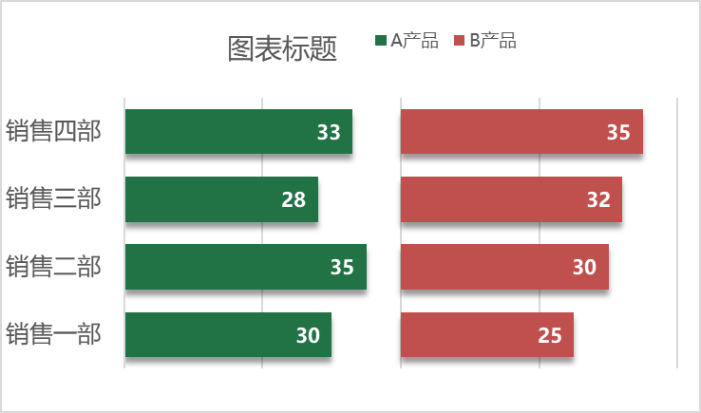

 | 部门 | A产品 | B产品
 | 销售一部 | 30 | 25
 | 销售二部 | 35 | 30
 | 销售三部 | 28 | 32
 | 销售四部 | 33 | 35

答案
 |  | 课后小练习

任务：
 | 利用数据生成图表，设置坐标轴使两组数据错位显示，不需要显示次坐标纵轴标签，完成效果见右侧图片。
 | 示例图片已隐藏坐标轴，请仔细思考如何设置坐标轴范围才能实现右图效果。

 | 部门 | A产品 | B产品
 | 销售一部 | 30 | 25
 | 销售二部 | 35 | 30
 | 销售三部 | 28 | 32
 | 销售四部 | 33 | 35

